report_generated
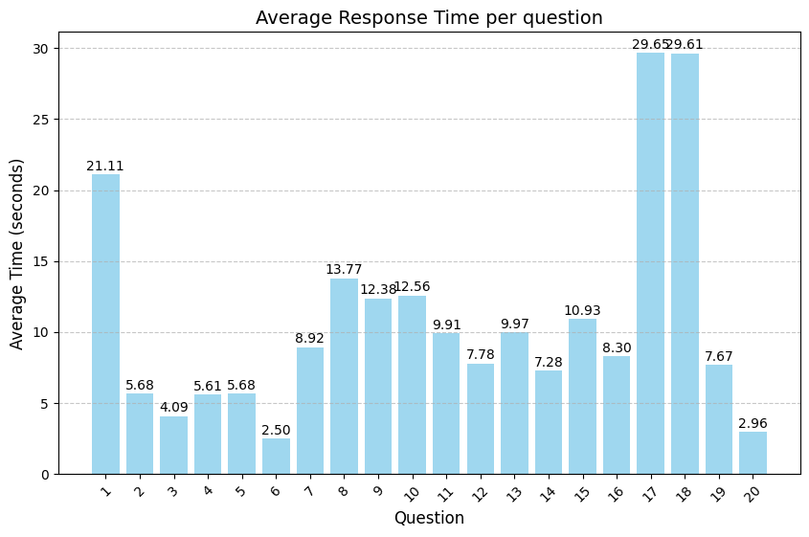
question | aprobado | reprobado | aprobado_mucho | aprobado_poco | aprobado_nada | reprobado_mucho | reprobado_poco | reprobado_nada | correcto_mucho | correcto_poco | correcto_nada | incorrecto_mucho | incorrecto_poco | incorrecto_nada | correcto | incorrecto | ids | dt | avg_time_(s)
1 | 2 | 1 | 0 | 0 | 0 | 0 | 0 | 0 | 0 | 0 | 0 | 0 | 0 | 0 | 0 | 0 | 0 | 0 | 21.110333333
2 | 2 | 1 | 0 | 0 | 0 | 0 | 0 | 0 | 0 | 0 | 0 | 0 | 0 | 0 | 0 | 0 | 0 | 0 | 5.6836666667
3 | 1 | 2 | 0 | 0 | 0 | 0 | 0 | 0 | 0 | 0 | 0 | 0 | 0 | 0 | 0 | 0 | 0 | 0 | 4.0913333333
4 | 1 | 2 | 0 | 0 | 0 | 0 | 0 | 0 | 0 | 0 | 0 | 0 | 0 | 0 | 0 | 0 | 0 | 0 | 5.609
5 | 2 | 1 | 0 | 0 | 0 | 0 | 0 | 0 | 0 | 0 | 0 | 0 | 0 | 0 | 0 | 0 | 0 | 0 | 5.6756666667
6 | 2 | 1 | 0 | 0 | 0 | 0 | 0 | 0 | 0 | 0 | 0 | 0 | 0 | 0 | 0 | 0 | 0 | 0 | 2.4953333333
7 | 1 | 2 | 1 | 0 | 0 | 0 | 1 | 1 | 0 | 0 | 0 | 0 | 0 | 0 | 0 | 0 | 0 | 0 | 8.9216666667
8 | 1 | 2 | 0 | 1 | 0 | 0 | 1 | 1 | 0 | 0 | 0 | 0 | 0 | 0 | 0 | 0 | 0 | 0 | 13.772666667
9 | 2 | 1 | 0 | 1 | 1 | 1 | 0 | 0 | 0 | 0 | 0 | 0 | 0 | 0 | 0 | 0 | 0 | 0 | 12.378
10 | 2 | 1 | 0 | 0 | 2 | 1 | 0 | 0 | 0 | 0 | 0 | 0 | 0 | 0 | 0 | 0 | 0 | 0 | 12.562
11 | 1 | 2 | 0 | 0 | 1 | 1 | 1 | 0 | 0 | 0 | 0 | 0 | 0 | 0 | 0 | 0 | 0 | 0 | 9.91
12 | 1 | 2 | 1 | 0 | 0 | 1 | 1 | 0 | 0 | 0 | 0 | 0 | 0 | 0 | 0 | 0 | 0 | 0 | 7.7806666667
13 | 0 | 0 | 0 | 0 | 0 | 0 | 0 | 0 | 1 | 1 | 0 | 0 | 0 | 1 | 2 | 1 | 0 | 0 | 9.9683333333
14 | 0 | 0 | 0 | 0 | 0 | 0 | 0 | 0 | 0 | 2 | 0 | 0 | 0 | 1 | 2 | 1 | 0 | 0 | 7.2803333333
15 | 0 | 0 | 0 | 0 | 0 | 0 | 0 | 0 | 0 | 1 | 0 | 1 | 0 | 1 | 1 | 2 | 0 | 0 | 10.926666667
16 | 0 | 0 | 0 | 0 | 0 | 0 | 0 | 0 | 0 | 0 | 1 | 1 | 0 | 1 | 1 | 2 | 0 | 0 | 8.299
17 | 0 | 0 | 0 | 0 | 0 | 0 | 0 | 0 | 1 | 0 | 1 | 0 | 1 | 0 | 2 | 1 | 0 | 0 | 29.653333333
18 | 0 | 0 | 0 | 0 | 0 | 0 | 0 | 0 | 2 | 0 | 0 | 0 | 1 | 0 | 2 | 1 | 0 | 0 | 29.611666667
19 | 0 | 0 | 0 | 0 | 0 | 0 | 0 | 0 | 0 | 0 | 0 | 0 | 0 | 0 | 0 | 0 | 2 | 1 | 7.6686666667
20 | 0 | 0 | 0 | 0 | 0 | 0 | 0 | 0 | 0 | 0 | 0 | 0 | 0 | 0 | 0 | 0 | 2 | 1 | 2.959

grafica_categorias
